Rafael Bolivar
Docentes-Investigadores del grupo GIMUP

Datos del Investigador
1. Nombre del Investigador

RAFAEL BOLIVAR LEON
2. Línea o líneas de investigación en la que se desempeña
q Procesos de extracción de metales estratégicos
q Materiales compuestos
q Procesos de reciclaje
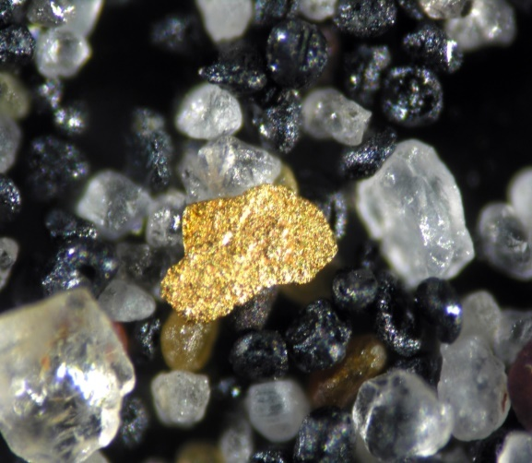 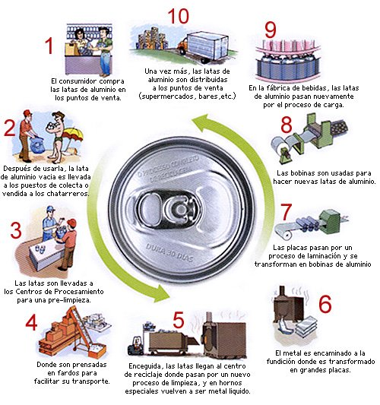
3. Proyectos de Investigación desarrollados

Titulo: Plan Estratégico Departamental de Ciencia, Tecnología e Innovación- PEDECTI 2014-2024
Fecha de Inicio: Agosto 2012 | Fecha de Terminación: Agosto 2013
Titulo: Sintesis de polvo de titanio a partir de dioxido de titanio
Fecha de Inicio: 2007 | Fecha de Terminación: 2019
Titulo: Comportamiento térmico y mecánico de una arcilla de la región de Norte de Santander
Fecha de Inicio: Enero 2014 | Fecha de Terminación: Octubre 2014
4. Proyectos de investigacion en desarrollo
Titulo:
ESTRATEGIAS PARA INCREMENTAR LA SATISFACCION LABORAL Y LIDERAZGO EN LA UNIVERSIDAD DE PAMPLONA
Fecha de Inicio: Agosto 2017 | Fecha de Terminación:
Titulo:
ESTRATEGIAS DE INTERVENCIÓN SOCIAL PARA EMPODERAR Y CUALIFICAR LOS ACTORES MÁS REPRESENTATIVOS DEL MUNICIPIO DE PAMPLONA
Objetivos: Proponer estrategias de intervención social para empoderar y cualificar los actores más representativos del Municipio de Pamplona
Fecha de Inicio: Enero 2017 | Fecha de Terminación:
4.1 Proyecto para dirigir en modalidad trabajo de grado de Ing. Mecanica I-2019
Titulo: Defectología en piezas producidas por impresiones 3D
Objetivos: Determinar la defectologia comunmente encontrada en piezas impresas en 3D con orientaciones especificas de deposición
Numero de Estudiantes para el proyecto: | 1
Titulo: Diseño y fabricación de un reactor en la lixiviación de platínicos
Objetivos: Diseñar y construir un rector de alta para lixiviación de platinicos
Numero de Estudiantes para el proyecto: | 1
5. Proyectos con la industria
5.1 Áreas o líneas en las que ha trabajado, sectores productivos y empresas
Soldadura
Procesos de materiales cerámicos
Liderazgo, satisfacción y felicidad laboral

5.2 Algunos Proyectos realizados
DETERMINACIÓN DE LA MEZCLA ÓPTIMA DE ARCILLA PARA EL MEJORAMIENTO DE LA CALIDAD DEL BLOQUE H-10 EN LA INDUSTRIA CERÁMICA EN OCAÑA
ANÁLISIS, SIMULACIÓN Y CONSTRUCCIÓN DE SISTEMAS DE ACCESO A LA CABINA DE CONTROL DE TRACTORES MINEROS
GUÍA METODOLÓGICA PARA LA VERIFICACIÓN DE INSTALACIONES INDUSTRIALES DE SUMINISTRO DE GAS COMBUSTIBLE DE ACUERDO A LA RESOLUCIÓN 90902 DE 2013
Desarrollo de un material alternativo para sistemas de entibación en galerías principales de minería de carbón
Economic impact due to absenteeism on coal mining: Coopracarcegua Ltda. Case
5.3 Proyectos en la industria en desarrollo
Titulo: DESARROLLO DE UN MODELO PARA LA GESTIÓN DE LA FELICIDAD ORGANIZACIONAL

Empresa: ACODRES NORTE DE SANTANDER
Objetivos: Desarrollar un modelo para la gestión de la felicidad organizacional en los propietarios de restaurantes adscritos a ACODRES capitulo Norte de Santander
Fecha de Inicio: Marzo 2017 | Fecha de Terminación:
Titulo:

Empresa:
Objetivos:
Fecha de Inicio: Marzo 2012 | Fecha de Terminación:
6. SERVICIOS QUE COMO PROFESIONAL PUEDE OFRECER A LA INDUSTRIA
6.1 Área: Procesos metalúrgicos y reciclaje
Tema especifico: Diagnostico, diseño y/o optimizacion de procesos de obtencion de metales no ferrosos
6.2 Área: Caracterización de materiales
Tema especifico: Caracterización fisico-quimica y tecnológica de metales no ferrosos y cerámicos

Elkin Florez
Docentes-Investigadores del grupo GIMUP

Datos del Investigador
1. Nombre del Investigador

ELKIN FLÓREZ S.
2. Línea o líneas de investigación en la que se desempeña
q Termofluidos y Energías
q Mecánica Computacional
q Mecánica de Sólidos
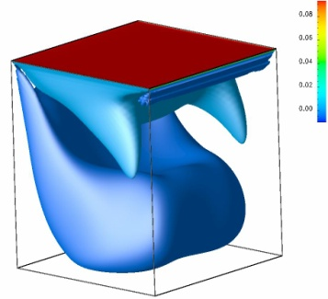 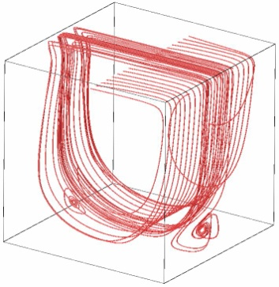 | 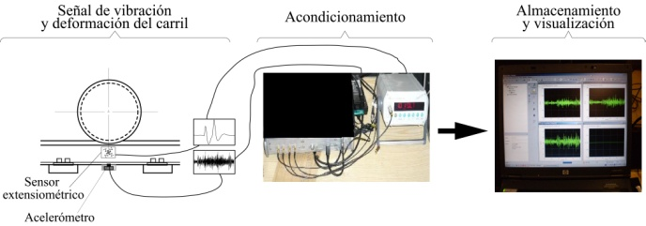
3. Proyectos de Investigación desarrollados

Titulo:
Fecha de Inicio: | Fecha de Terminación:
Titulo:
Fecha de Inicio: | Fecha de Terminación:
Titulo:
Fecha de Inicio: | Fecha de Terminación:
4. Proyectos de investigacion en desarrollo
Titulo:
Desarrollo de un Software libre para la simulación de flujos de fluido en régimen laminar.
Objetivos:
Fecha de Inicio: Agosto 2010 | Fecha de Terminación:
Titulo:

Dieño y calculo de un cilindro para el alamacenamiento de gas utilizando materiales Polimericos
Objetivos:
Fecha de Inicio: Agosto 2010 | Fecha de Terminación:
4.1 Proyecto para dirigir en modalidad trabajo de grado de Ing. Mecanica I-2019
Titulo:
Objetivos:
Numero de Estudiantes para el proyecto:
Titulo:
Objetivos:
Numero de Estudiantes para el proyecto:
5. Proyectos con la industria
5.1 Áreas o líneas en las que ha trabajado, sectores productivos y empresas
Simulación en Mecánica de Fluidos
Transferencia de Calor y de Masa
Avaluó de Maquinaría
Vibraciones Mecánicas
5.2 Algunos Proyectos realizados
*Modelización experimental y simulación númerica de los procesos de refrigeración de componentes electrónicos por convección natural y forzada
* Mantenimiento predictivo a base de Vibraciones para la empresa Oxígenos de Colombia
* Mantenimiento predictivo a base de Vibraciones para la empresa Oxígenos de Colombia
5.3 Proyectos en la industria en desarrollo
Titulo:

Empresa:
Objetivos:
Fecha de Inicio: Marzo 2012 | Fecha de Terminación:
Titulo:

Empresa:
Objetivos:
Fecha de Inicio: Marzo 2012 | Fecha de Terminación:
6. SERVICIOS QUE COMO PROFESIONAL PUEDE OFRECER A LA INDUSTRIA
6.1 Área: Energías
Tema especifico: Simulación de flujos ambientales
6.2 Área: Mantenimiento
Tema especifico: Mantenimiento predictivo (análisis de vibraciones)
Tema especifico: Análisis de Falla (ensayos no destructivos)

2013-2017
TIPO DE PRODUCCIÓN | CATEGORIA | AÑO | TITULO | Nombre revista | AMBITO
ARTICULO REVISTA | A | 2012 | “Simulación bidimensional del flujo de convección libre en una cavidad cuadrada utilizando el método de la ecuación de Boltzmann en redes”. (2 autores). | Ingeniería Y Universidad Vol.15, N°2 | NACIONAL | PRODUCTOS / AÑO | 2012 | 2013 | 2014 | 2015 | 2016 | 2017 | 2018
PONENCIA |  | 2012 | “Uso de la Stft en el análisis de vibraciones para detectar y caracterizar la presencia de un defecto en la superficie de las ruedas“. | Revista De Ingeniería Universidad de los Andes | NACIONAL | Aticulos A1 | 2 | 0 | 0 | 0 | 0 | 0 | 0
PONENCIA |  | 2012 | Análisis de vibraciones mecánicas. Edición Universidad Francisco de Paula Santander. Primera Edición: Mayo de 2012. |  | NACIONAL | Articulos A2 | 3 | 0 | 1 | 2 | 1 | 1 | 1
PONENCIA |  | 2012 | Dina_Bot |  | NACIONAL | Articulos B | 0 | 0 | 0 | 0 | 0 | 0
ARTICULO REVISTA | A2 | 2012 | Evaluación de la severidad de un plano en la superficie de rodadura de las ruedas de un tren. | Facultad de Ingeniería Universidad de Antioquia. Número 65 | NACIONAL | Artículos C | 0 | 0 | 2 | 1 | 1 | 1 | 0
PONENCIA |  | 2012 | Particle matter from a diesel engine fueled with jatropha curcas oil biodisel and ultra-low sulphur diesel. | CT&F - Ciencia, Tecnología Y Futuro Vol. 5, N° 1 | NACIONAL | Ponencias nacionales | 0 | 0 | 0 | 0 | 0 | 0 | 0
ARTICULO REVISTA | A1 | 2012 | Particle Matter From A Diesel Engine Fueled With Jatropha Curcas Oil Biodiesel And Ultra-Low Sulphur Diesel. Recategorización | CT&F - Ciencia, Tecnología Y Futuro Vol. 5, N° 1 | NACIONAL | Ponencias internacionales | 0 | 1 | 3 | 2 | 1 | 0 | 0
PONENCIA |  | 2011 | BNOSE |  | NACIONAL | software | 1 | 0 | 0 | 0 | 1 | 0 | 0
PONENCIA |  | 2012 | Método de la Ecuación de Boltzmann en redes para la simulación de flujos de fluidos Bi-dimensionales |  | NACIONAL | Libro | 0 | 0 | 1 | 1 | 0 | 0 | 0
ARTICULO REVISTA | A2 | 2013 | Estudio de factibilidad para la implementación de un sistema de generación de energía utilizando paneles solares en un centro comercial de la ciudad de Cúcuta - Colombia |  | INTERNACIONAL | Capitulo de libro | 0 | 0 | 0 | 0 | 0 | 0
ARTICULO REVISTA | A2 | 2014 | Estudio sobre la solución del problema de transferencia de calor por convección en un cuerpo tipo cuña (3 autores) | Revista el Hombre y la Máquina, Número 44, enero a junio 2014 | NACIONAL
 | Aticulos A1 | Articulos A2 | Articulos B | Artículos C | Ponencias nacionales | Ponencias internacionales | software
2012 | 2 | 3 | 0 | 0 | 0 | 0 | 1
2013 | 0 | 0 | 0 | 0 | 0 | 1 | 0
2014 | 0 | 1 | 0 | 2 | 0 | 3 | 0
2015 | 0 | 2 | 0 | 1 | 0 | 2 | 0
2016 | 0 | 1 | 0 | 1 | 0 | 1 | 1
2017 | 0 | 1 | 0 | 1 | 0 | 0 | 0
2018 | 0 | 1 |  | 0 | 0 | 0 | 0
LIBRO DE INVESTIGACIÓN A |  | 2014 | Implementación de un sistema híbrido eólico-solar para suplir la demanda energética de una cabaña en una zona rural de Colombia (3 autores). |  | INTERNACIONAL
SOFTWARE |  | 2014 | Caracterización del consumo energético para sistemas de baja potencia alimentados con energía renovable(solar –eólica) (3 autores) |  | INTERNACIONAL
ARTICULO REVISTA | A1 | 2014 | Diseño y Calculo de un sistema de generación de energía hidráulica para una ZNI (3 autores) |  | INTERNACIONAL
ARTICULO REVISTA | A2 | 2014 | Application of vibration based damage identification techniques on metalic structures | Advanced materials research, trans tech publications, switzerland | INTERNACIONAL
ARTICULO REVISTA | A1 | 2014 | Influencia del aire húmedo en la combustión del metano | Revista Scientia et Technica, volúmen 19, número 4 | NACIONAL
SOFTWARE |  | 2015 | Control de brazo electrónico usando señales electromiográficas | Revista Facultad de Ingeniería, volúmen 24, número 39 | NACIONAL
LIBRO DE INVESTIGACIÓN | A | 2015 | Aplicación del método de la ecuación de Boltzmann en redes para la simulación bidimensional de un problema típico de mecánica de fluidos (Aplication of lattice boltzmann equation method to the bidimensional simulation of typical fluids mechanic problem) | Revista Colombiana de Tecnologías de Avanzada, Universidad de Pamplona, Volumen 1, N°25, enero-junio 2015, ISSN , Categoría C. | NACIONAL
PONENCIA |  | 2015 | · Selección, rediseño y construcción de un desplumador de pollos” (5 autores), |  | INTERNACIONAL
ARTICULO REVISTA | C | 2015 | · “Manejo ambiental eficaz de la cascarilla de arroz” (5 autores). |  | INTERNACIONAL
PONENCIA |  | 2015 | Compressive sensing in FPGA and microcontroller” (3 autores), | Revista International Journal of Enginnering and technology (IJET), Vol. 7, N°6, ISSN 0975-4024 y 2319-8613 | INTERNACIONAL
PONENCIA |  | 2016 | CREACIÓN DE UN CENTRO DE ID+I EN ENERGÍAS RENOVABLES Y EFICIENCIA ENERGÉTICA PARA NORTE DE SANTANDER |  | INTERNACIONAL
PONENCIA |  | 2017 | Optimization of a multi-link steering mechanism using a continuous genetic al-gorithm formulated with natural coordinates | Journal of Mechanical Science and Technology | INTERNACIONAL
ARTICULO REVISTA | A2 | 2018 | Position analysis of a mechanism Stephenson type I using natural coordinates | Revista DYNA | NACIONAL
ARTICULO REVISTA | C | 2018 | ESTUDIO DE ESTABILIDAD DE VEHÍCULOS PESADOS | Revista Colombiana de Tecnologías de Avanzada, Universidad de Pamplona, . | Nacional
PONENCIA |  | 2018 | DISEÑO Y SIMULACIÓN DE UN CONCENTRADOR DE FLUJO PARA AUMENTAR LA POTENCIA EÓLICA DISPONIBLE EN UN AEROGENERADOR DE BAJA POTENCIA | Congreso Internacional del medio ambiente y desarrollo sostenible | INTERNACIONAL
ARTICULO | A2
ARTICULO | A2

PRODUCTOS / AÑO | 2012
Aticulos A1
Articulos A2
Articulos B
Artículos C
Ponencias nacionales
Ponencias internacionales
software
literatura gris

